Datos personales
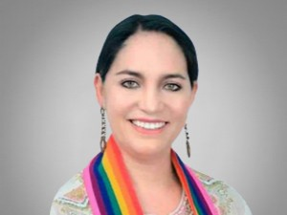

Nombres: | Mireya Katerine
Apellidos: | Pazmiño Arregui
Facebook: | https://www.facebook.com/mireyapazarregui
Twitter:
Descripción:

